Sheet1
Школа | МБОУ Большекирсановская сош имени Героя Советского Союза Хайло В.А. |  |  | Отд./корп |  |  |  | День | 2022-02-17

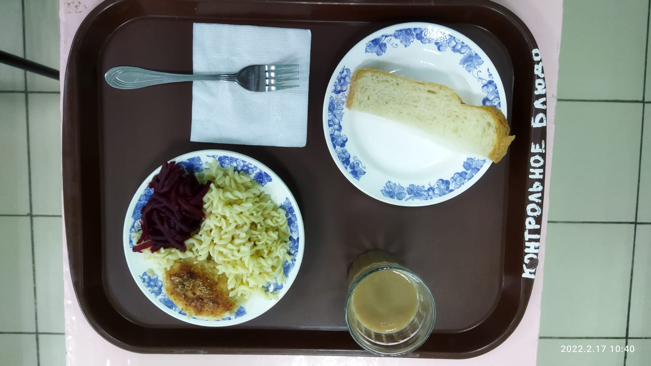
Прием пищи | Раздел | № рец. | Блюдо | Выход, г | Цена | Калорийность | Белки | Жиры | Углеводы
Завтрак | гор.блюдо | 295 | Котлеты рубленные из цыплят бройлер | 90.00 | 33.27 | 214.00 | 9.04 | 10.20 | 10.68
 | гор.напиток | 380 | Кофейный напиток со сгущенным молоком | 180.00 | 7.52 | 102.10 | 2.65 | 1.78 | 18.83
 | хлеб | Н | Хлеб пшеничный | 30.00 | 1.71 | 69.00 | 2.28 | 0.24 | 14.10
 |  | 71/70 | Свекла отварная | 60.00 | 2.60 | 13.20 | 0.66 | 0.12 | 2.28
 |  | 203 | Макаронные изделия отварные | 150.00 | 6.29 | 195.71 | 5.46 | 5.79 | 30.46
 |  | 338 | Яблоко | 113.00 | 9.62 | 54.23 | 0.40 | 0.40 | 11.31
Завтрак 2 | фрукты

Обед | закуска
 | 1 блюдо |  | .
 | 2 блюдо
 | гарнир
 | сладкое
 | хлеб бел.
 | хлеб черн.

 |  |  |  | 623.00 | 61.01 | 648.24 | 20.49 | 18.53 | 87.66

